FASE 1
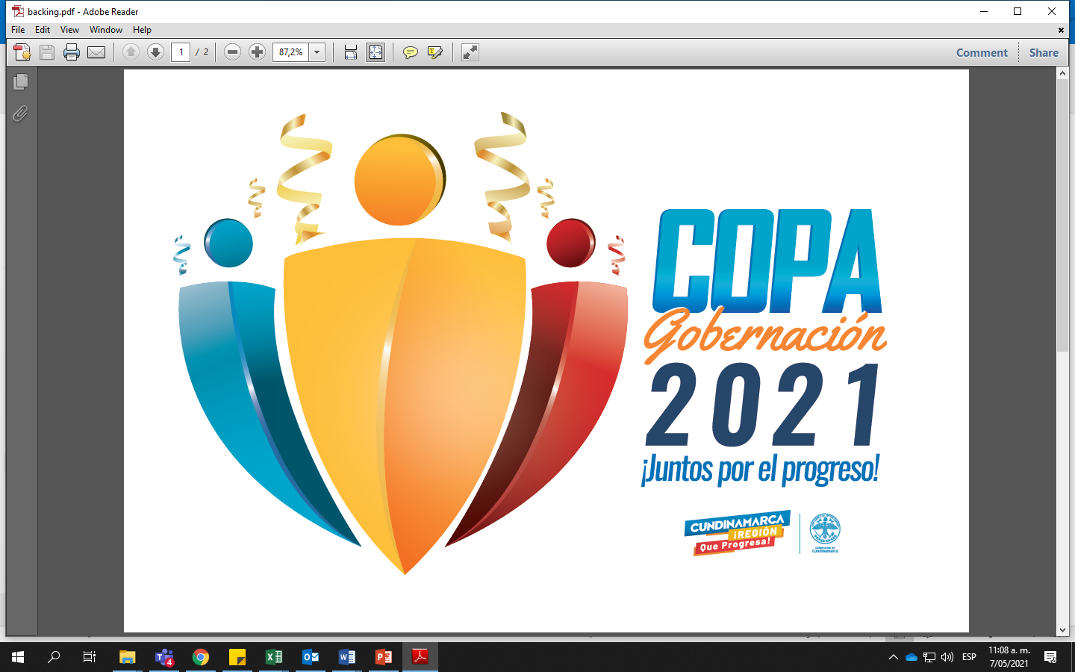

Boletin 00 |  |  |  |  |  |  |  |  |  |  |  |  |  |  |  |  |  | Actualización:
TORNEO DE TENIS DE CAMPO FEMENINO

GRUPO A | EQUIPO | 1 | 2 | 3 | 4 | 5 | PJ | PG | PP | PGW | PPW | SF | SC | SD | PF | PC | PD | PTS | Pos.
 | Catalina Abril Perez |  |  |  |  |  |  |  |  |  |  |  |  |  | 0 | 0 | 0

 | Dayana Fernandez | 0 |  |  |  |  |  |  |  |  |  |  |  |  | 0 | 0 | 0
 |  | 0
 | Gladys Yolanda Díaz Moreno | 0 | 0 |  |  |  |  |  |  |  |  |  |  |  | 0 | 0 | 0
 |  | 0 | 0
 | Laura Valentina Florian Bernal | 0 | 0 | 0 |  |  |  |  |  |  |  |  |  |  | 0 | 0 | 0
 |  | 0 | 0 | 0
 | Melissa Alejandra Gonzalez Rodriguez | 0 | 0 | 0 | 0 |  |  |  |  |  |  |  |  |  | 0 | 0 | 0
 |  | 0 | 0 | 0 | 0

PROGRAMACIÓN DE PARTIDOS - 1RA FASE GRUPO A

 |  |  |  |  |  |  |  |  |  |  |  |  |  | RESULTADOS
HORARIO | EQUIPO A | EQUIPO B |  |  |  | CANCHA |  |  |  | FECHA |  |  |  | SET | A |  | B | SET
12:00:00 | Catalina Abril Perez | Dayana Fernandez |  |  |  | 2 |  |  |  | 2021-06-16 |  |  |  |  |  | VS
13:00:00 | Melissa Alejandra Gonzalez Rodriguez | Laura Valentina Florian Bernal |  |  |  |  |  |  |  | 2021-06-16
HORARIO | EQUIPO A | EQUIPO B |  |  |  | CANCHA |  |  |  | FECHA |  |  |  | SET | A |  | B | SET
12:00:00 | Melissa Alejandra Gonzalez Rodriguez | Dayana Fernandez |  |  |  | 2 |  |  |  | 2021-06-22 |  |  |  |  |  | VS
13:00:00 | Laura Valentina Florian Bernal | Gladys Yolanda Díaz Moreno |  |  |  |  |  |  |  | 2021-06-22
HORARIO | EQUIPO A | EQUIPO B |  |  |  | CANCHA |  |  |  | FECHA |  |  |  | SET | A |  | B | SET
12:00:00 | Catalina Abril Perez | Melissa Alejandra Gonzalez Rodriguez |  |  |  | 2 |  |  |  | 2021-06-29 |  |  |  |  |  | VS
13:00:00 | Gladys Yolanda Díaz Moreno | Dayana Fernandez |  |  |  |  |  |  |  | 2021-06-29
HORARIO | EQUIPO A | EQUIPO B |  |  |  | CANCHA |  |  |  | FECHA |  |  |  | SET | A |  | B | SET
12:00:00 | Catalina Abril Perez | Laura Valentina Florian Bernal |  |  |  | 2 |  |  |  | 2021-07-07 |  |  |  |  |  | VS
13:00:00 | Gladys Yolanda Díaz Moreno | Melissa Alejandra Gonzalez Rodriguez |  |  |  |  |  |  |  | 2021-07-07
HORARIO | EQUIPO A | EQUIPO B |  |  |  | CANCHA |  |  |  | FECHA |  |  |  | SET | A |  | B | SET
12:00:00 | Catalina Abril Perez | Gladys Yolanda Díaz Moreno |  |  |  | 2 |  |  |  | 2021-07-14 |  |  |  |  |  | VS
13:00:00 | Dayana Fernandez | Laura Valentina Florian Bernal |  |  |  |  |  |  |  | 2021-07-14

